PN512
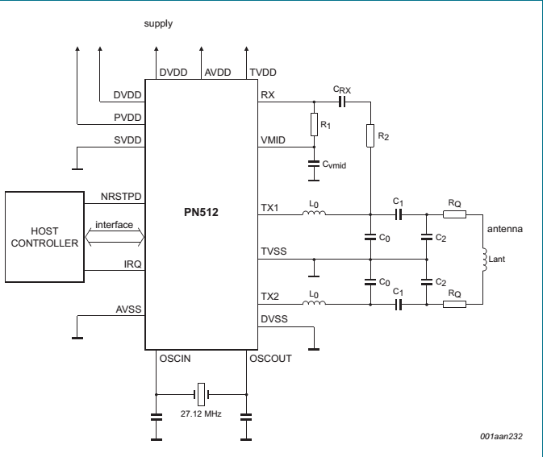

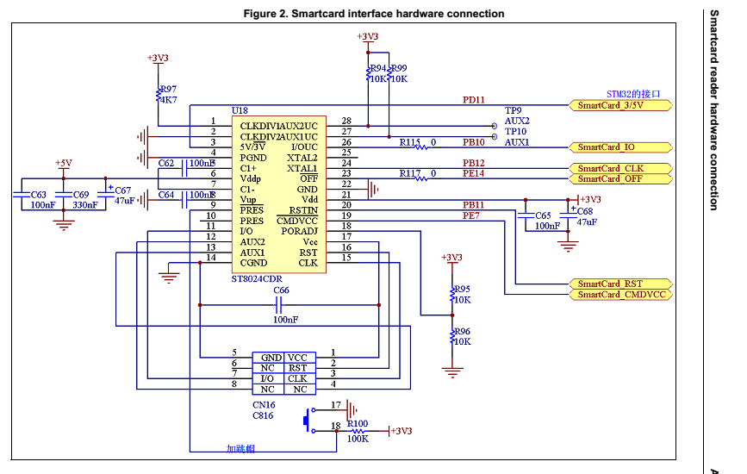

TDA8035
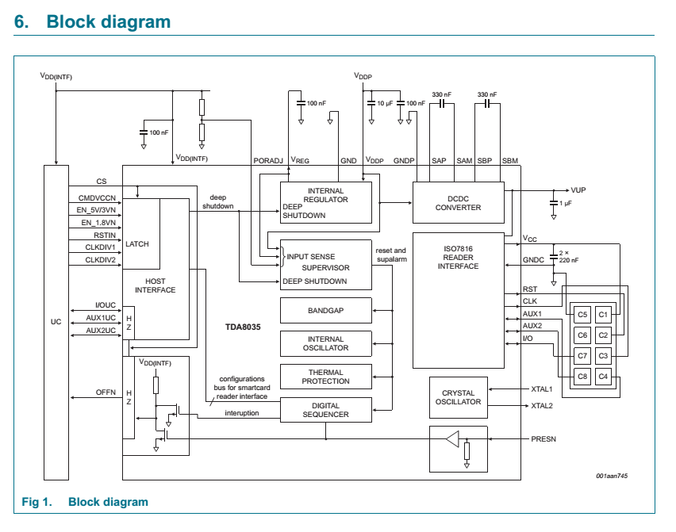
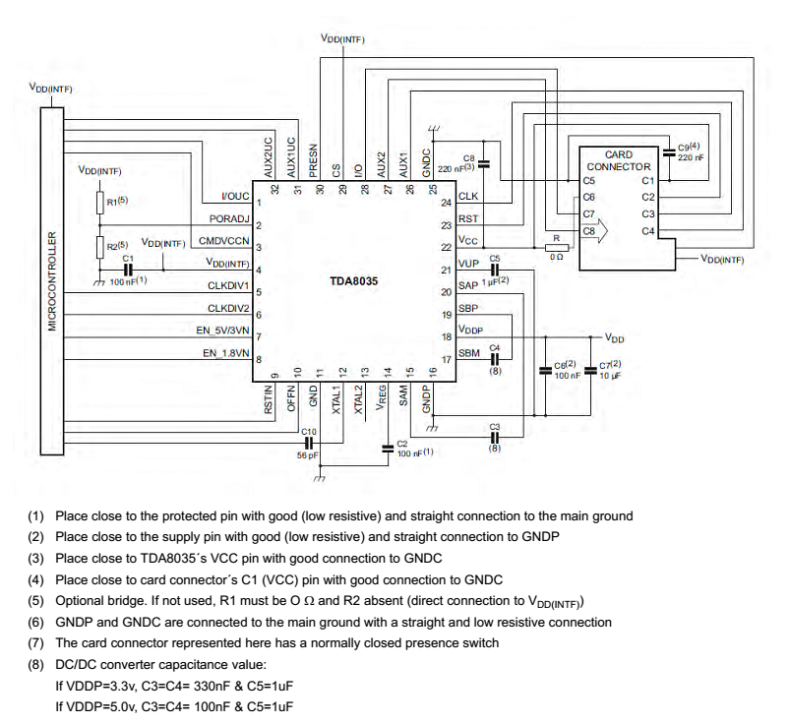

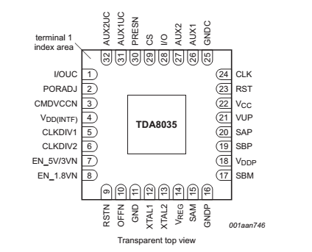

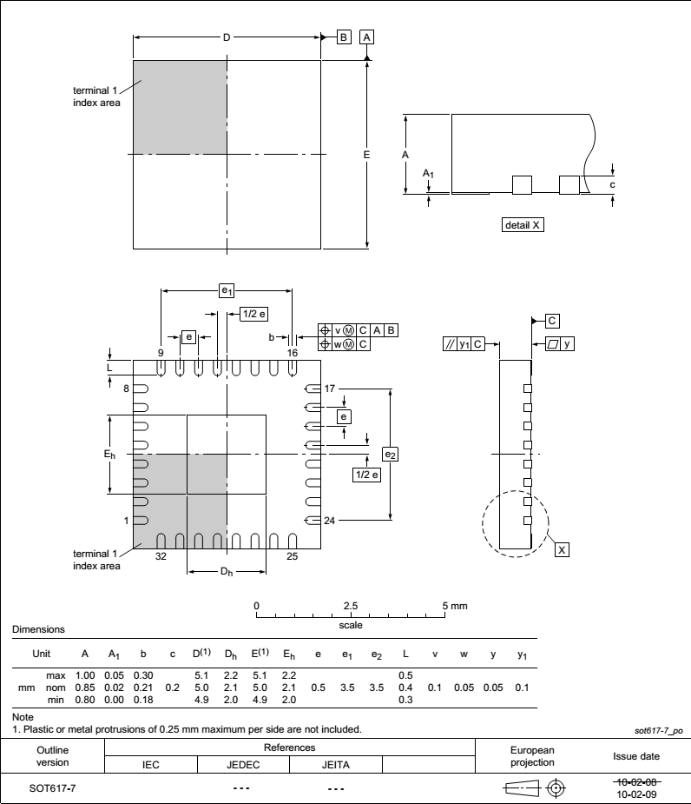

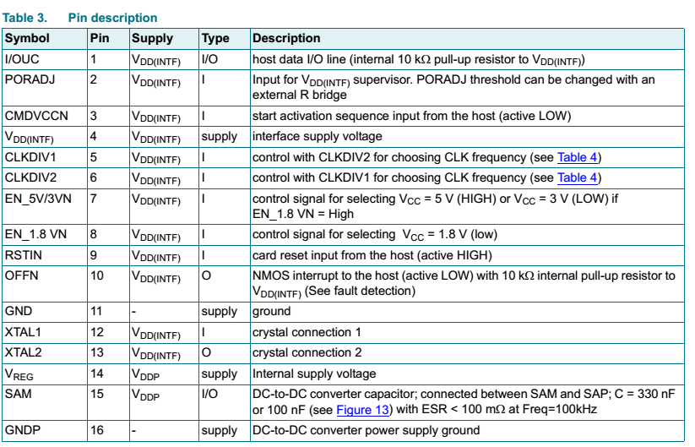

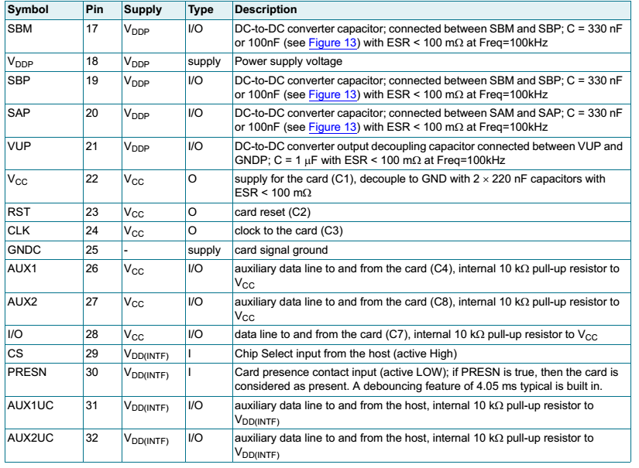

TDA8035应用图
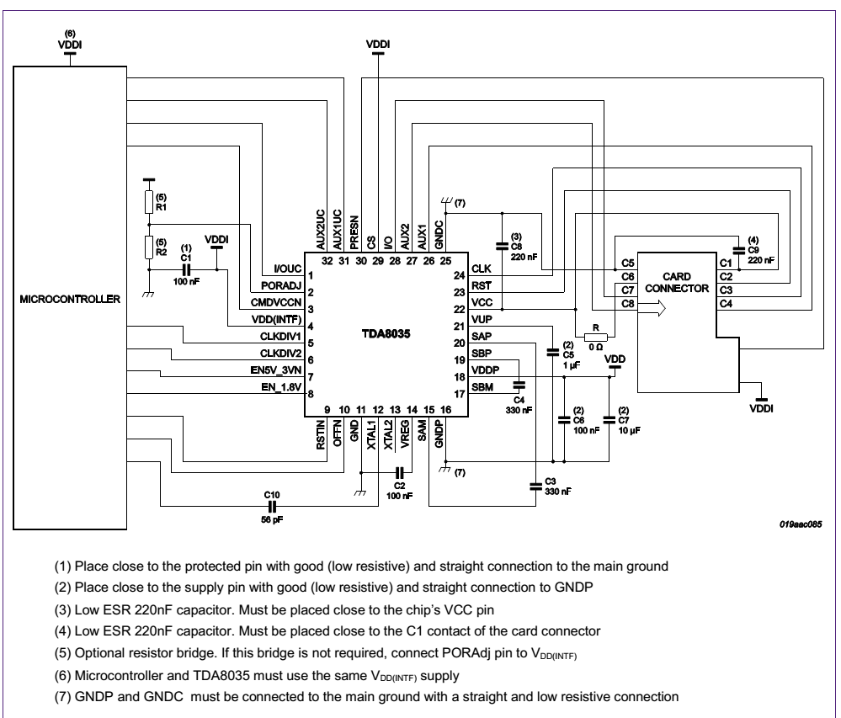

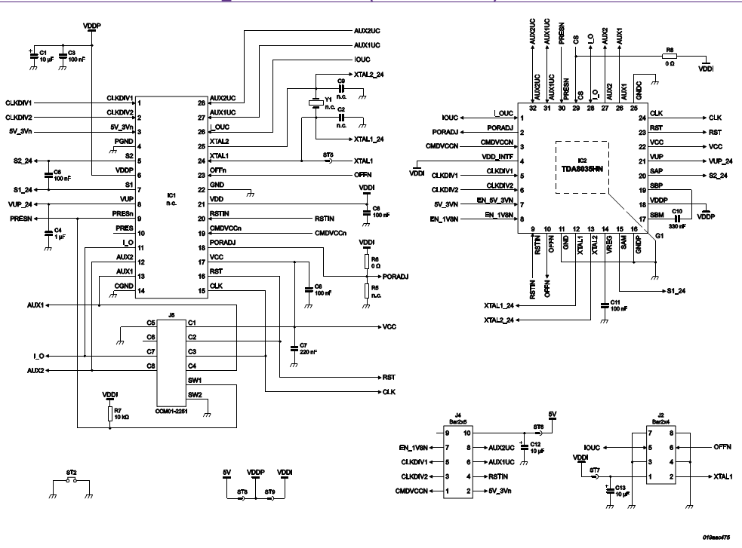

14443-2协议
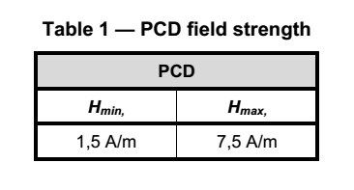
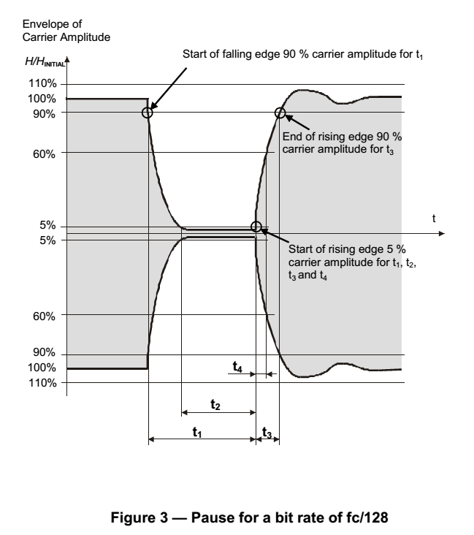
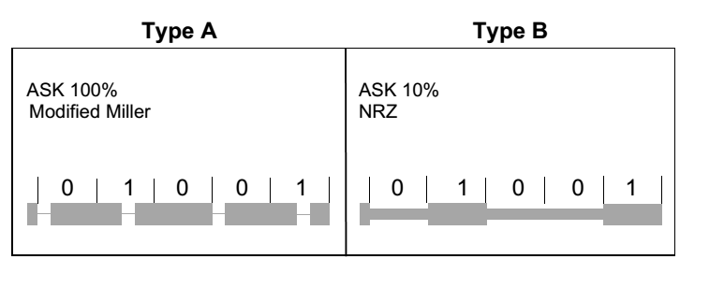
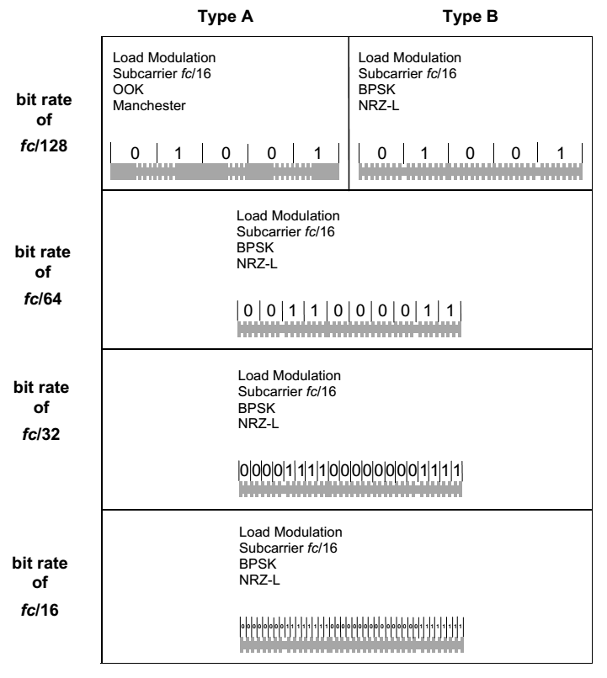
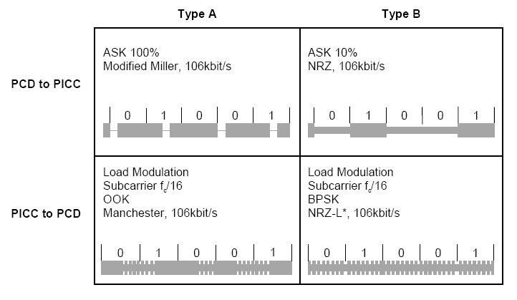
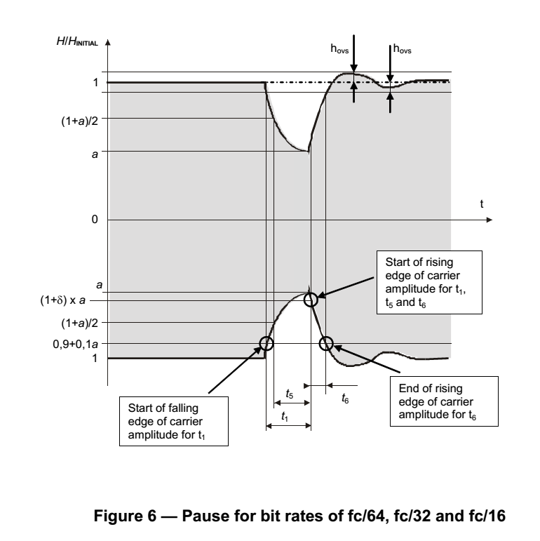
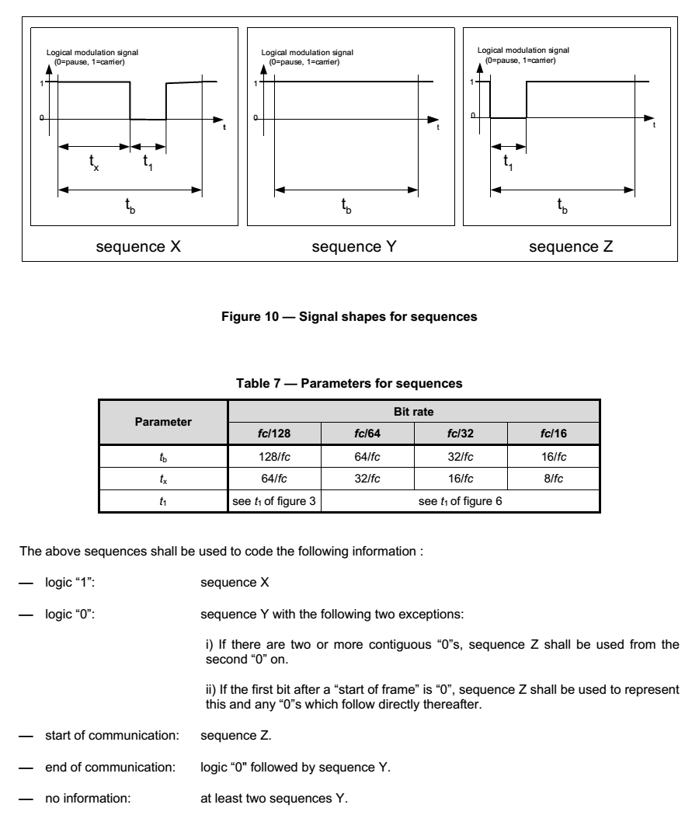
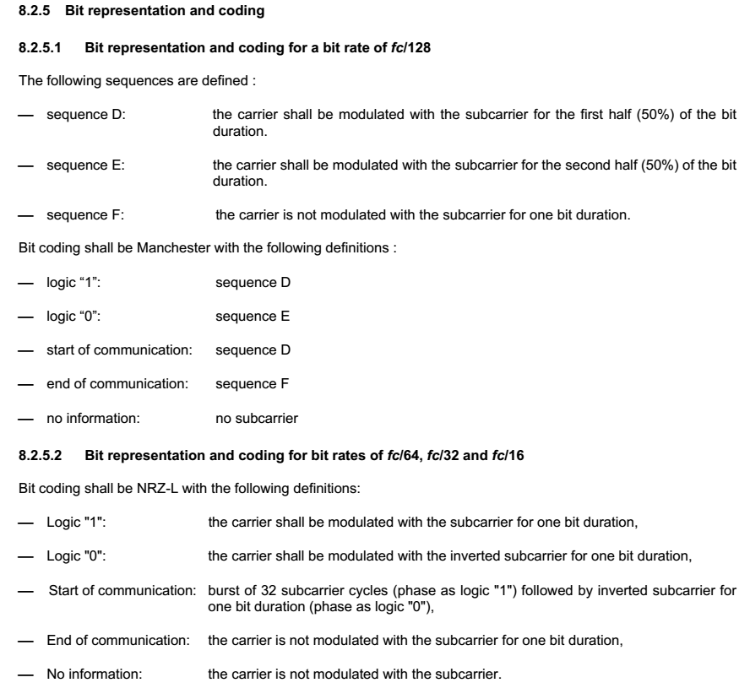
几种编码方式： |  | PCD到PICC | PICC到PCD
 | 不归零制编码 | sequence X: bit中间有pulse | sequence D: bit前50%由副载波调制
 | 曼切斯特编码 | sequence Y: 整个bit无调制 | sequence E: bit后50%由副载波调制
 | 差动双向编码 | sequence Z: bit开头有pulse | sequence F: 整个bit没有副载波调制
 | 米勒编码
 | 变形米勒编码 | 编码定义 | 编码定义
 |  | LOGIC “1”：sequence X | LOGIC “1”：sequence D
几种调制方式： |  | LOGIC “0”： | LOGIC “0”： sequence E
 | 幅移键控 | 跟随在LOGIC “1”后的LOGIC “0”为sequence Y | 帧头: sequence D
 | 频移键控 | 跟随在LOGIC “0”或帧头后的LOGIC “0”为sequence Z | 帧尾: sequence F
 | 相移键控 | 帧头: sequence Z | No information: 无副载波
 |  | 帧尾: LOGIC “0”后跟随一个sequence Y
 |  | No information: 至少两个sequence Y

14443-4协议
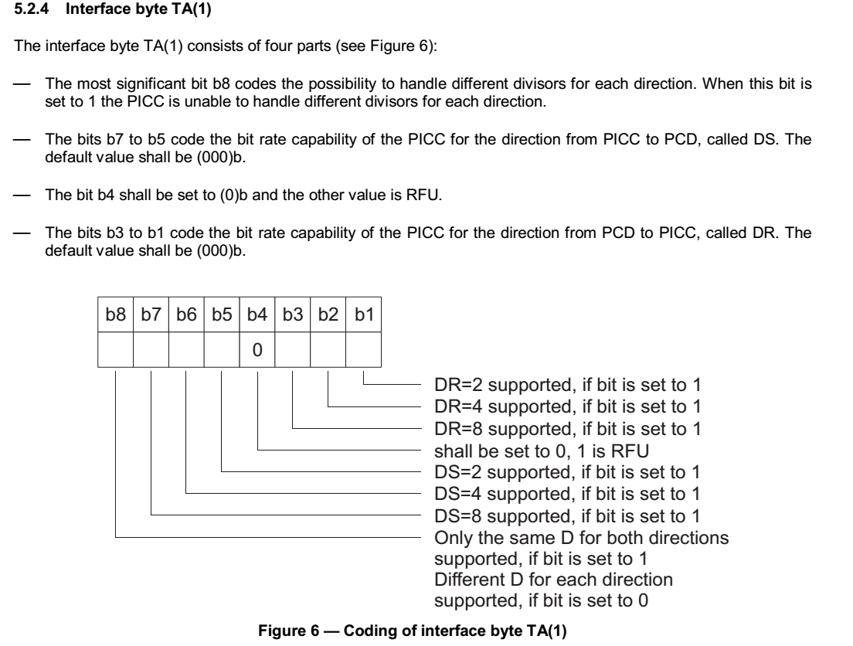

RATS：
 | CMD | Param |  |  |  |  |  |  |  | CRC-A（2Byte）
 | 0xE0 | Bit8 | Bit7 | Bit6 | Bit5 | Bit4 | Bit3 | Bit2 | Bit1
 |  | FSDI确定FSD长度，PCD可接受帧最大值 |  |  |  | 唯一卡标识符 CID（0~E）

ATS：

 | TL | 长度字节 | 包括TL，不包括CRC，最大值不应大于FSD-2。
 | T0 | 格式字节
 | TA1 | DS，DR最大支持频率
 | TB1 | FW1，SFG1 |  | 位传输率=DR（DS）*106Kbit
 | TC1 | 协议选项 |  | FWT=（256*16/fc）*2^FWI |  |  | WTX
 | T1 | 历史字节 |  | SFGT=（256*16/fc）*2^SFGI
 | T2
 | TK
 | CRC1
 | CRC2

T0：
 | Bit8 | Bit7 | Bit6 | Bit5 | Bit4 | Bit3 | Bit2 | Bit1
 | 0 | TC1是否存在 | TB1 | TA1 | FSCI，PICC可接受帧最大值

FSCI/FSDI | 0 | 1 | 2 | 3 | 4 | 5 | 6 | 7 | 8 | 9~F
字节长度 | 16 | 24 | 32 | 40 | 48 | 64 | 96 | 128 | 256 | >256

TA1：
 | Bit8 | Bit7 | Bit6 | Bit5 | Bit4 | Bit3 | Bit2 | Bit1
 | 双向传输速率是否相同 | PCD到PICC传输能力，发送因子，DS |  |  |  | PICC到PCD传输能力，接受因子，DR

TB1：
 | Bit8 | Bit7 | Bit6 | Bit5 | Bit4 | Bit3 | Bit2 | Bit1 | FWT=（256*16/fc）*2^FWI
 | 帧等待时间整数FWI，确定FWT，PCD帧与PICC帧之间的最大延迟时间（TypeA默认为4.8ms） |  |  |  | 启动帧保护时间SFGI，PICC发送ATS后，到准备接受下一帧之前所需的保护时间 |  |  |  | SFGT=（256*16/fc）*2^SFGI

TC1:
 | Bit8 | Bit7 | Bit6 | Bit5 | Bit4 | Bit3 | Bit2 | Bit1
 | 0 | 0 | 0 | 0 | 0 | 0 | 支持CID | 支持NAD

PPS请求： | 协议和参数选择请求

 | PPSS | 开始字节
 | PPS0 | 参数0
 | PPS1 | 参数1
 | CRC1 | 校验码
 | CRC2 | 校验码

PPSS：
 | Bit8 | Bit7 | Bit6 | Bit5 | Bit4 | Bit3 | Bit2 | Bit1
 | 1 | 1 | 0 | 1 | CID（PICC逻辑号）

PPS0：
 | Bit8 | Bit7 | Bit6 | Bit5 | Bit4 | Bit3 | Bit2 | Bit1
 | 0 | 0 | 0 | PPS1是否存在 | 0 | 0 | 0 | 1

PPS1：
 | Bit8 | Bit7 | Bit6 | Bit5 | Bit4 | Bit3 | Bit2 | Bit1
 | 0 | 0 | 0 | 0 | DSI |  | DRI
 |  |  |  |  | DS=2^DSI |  | DR=2^DRI
 | 位传输率=DR（DS）*106Kbit/S

PPS响应：
 | PPSS | 与请求一致
 | CRC1
 | CRC2

半双工分组传输协议

分组格式：
 | 开始字段（必备） |  |  | 信息字段（可选） | 结尾字段
 | PCB（必） | CID（可） | NAD（可） | INF | EDC

 | PCB： | 控制数据传输所需的信息，定义了三种基本分组类型
 |  | I-Block | R-Block | S-Block
 |  | 信息分组 | 确认分组 | 控制信息

 | S-Block | WTX | DESELECT
 |  | 1字节INF | 不含INF

PCB | Bit8 | Bit7 | Bit6 | Bit5 | Bit4 | Bit3 | Bit2 | Bit1
I-Block | 2b'00 |  | 0 | 链接位M/后续有数据 | 后随CID | 后随NAD | 1 | 分组号 |  | 分组号默认是：PCD=0，PICC=1；确认收到一个分组后，分组号翻转
R-Block | 2b'10 |  | 1 | ACK（0为确认） | 后随CID | 0 | 1 | 分组号
S-Block | 2b'11 |  | 00（DeSelt）11（WTX） |  | 后随CID | 0 | 1 | 0

帧等待时间FWT:
 | FWT=（256*16/fc）*2^FWI
WTX请求：
 | WTX确定WTXM，在1~59变化
 | FWT临时=WTXM*FWT

7816-3
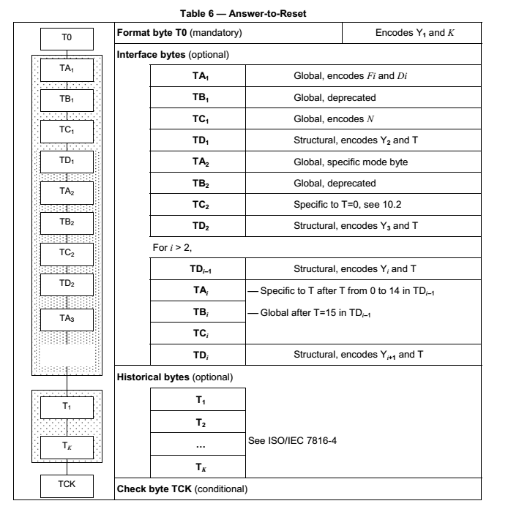
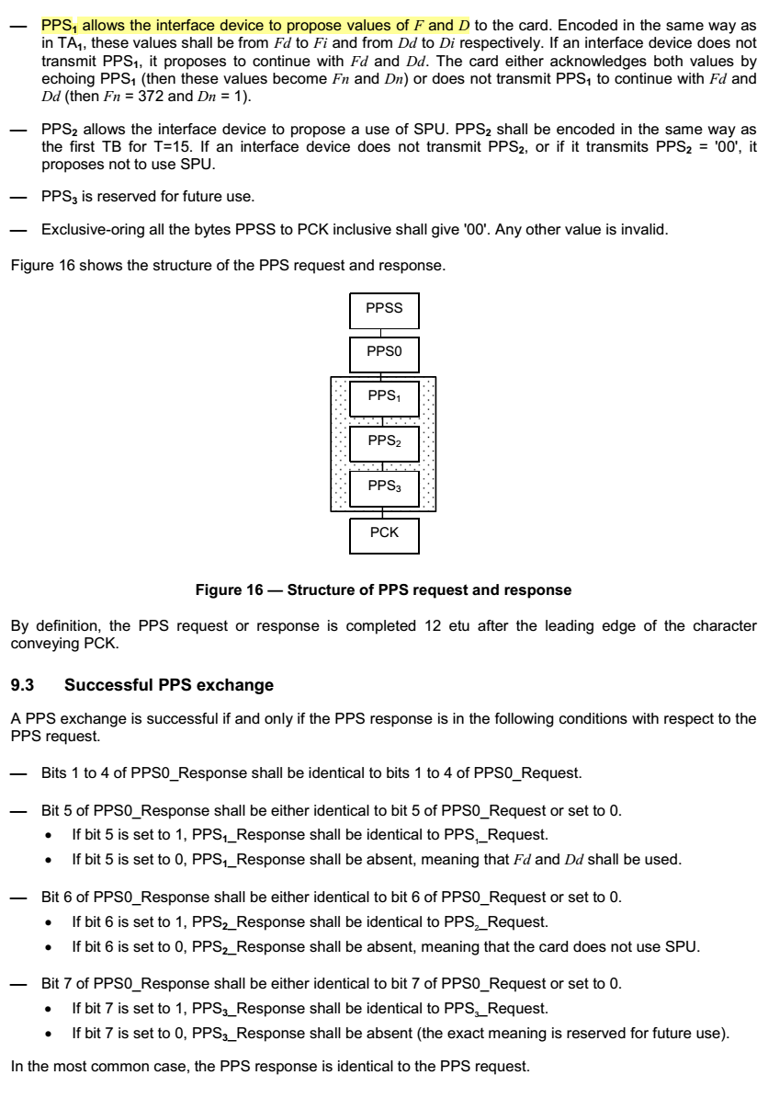
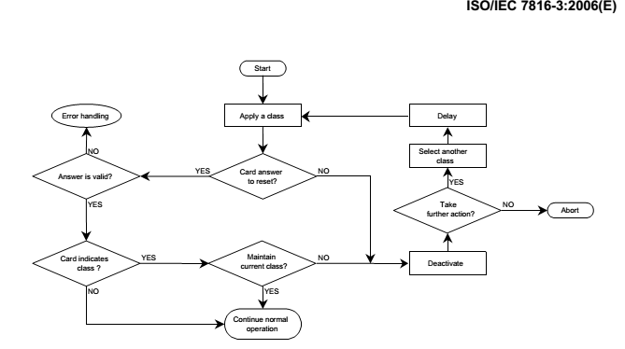
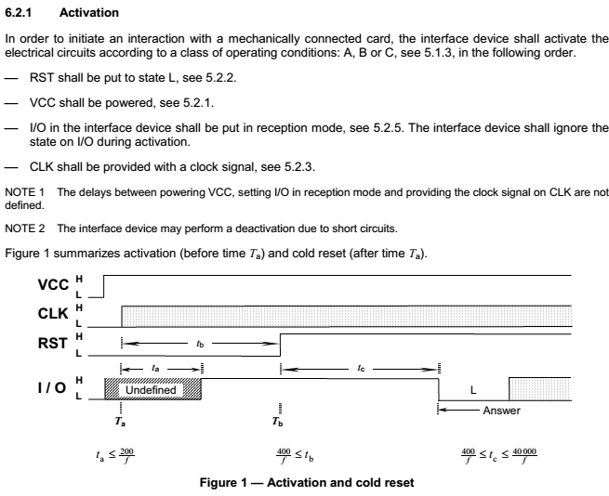
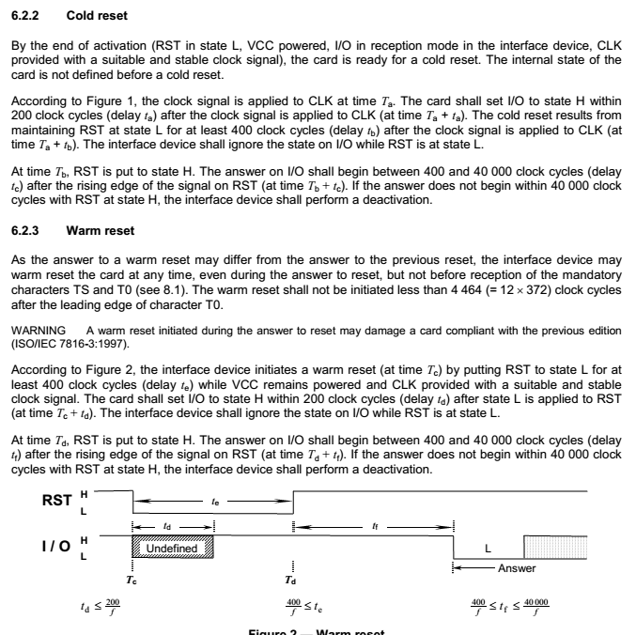
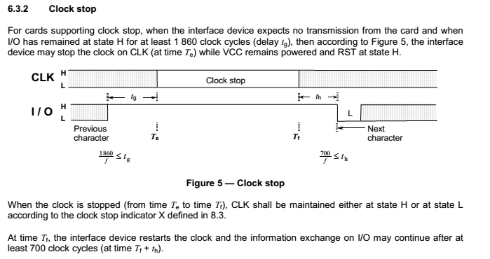
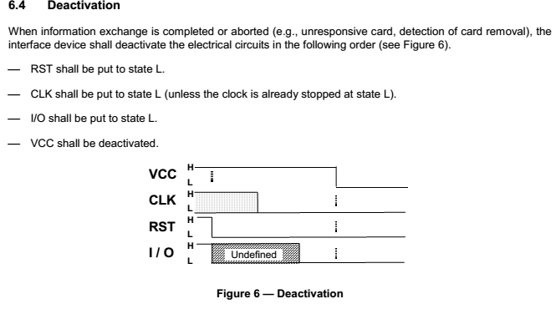
Cold-Reset | ATR | 7816-3 T=0 怎么发送WTX | NULL过程字节0x60

7816-4
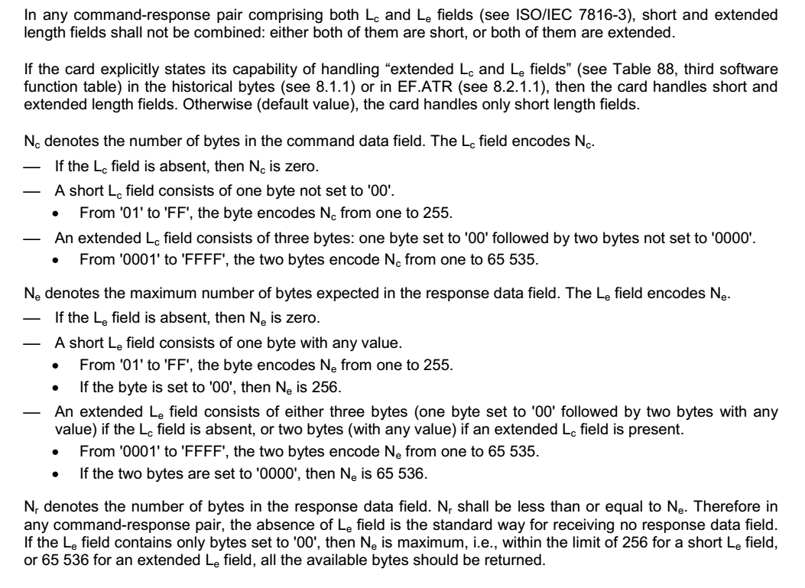

除了这5个字节的命令头之外，可能还包含终端发送给卡片的命令数据（命令数据长度表示为Lc），也可能还需要卡片返回响应数据（响应数据长度表示为Le）。于是可以把终端和卡片之间的不同命令类型分为4类：1）只有命令头，没有命令数据也没有响应数据；2）有命令头没有命令数据，但是有响应数据；3）有命令头和命令数据，没有响应数据；4）有命令头、命令数据和响应数据。
对于情形1，P3=00；对于情形2，P3=Le，如果事先不知道Le的具体数值，可以填“00”，卡片会返回“0x6CXY”，其中的“XY”就是Le的正确值，终端用“XY”替换原来作为Le的“00”重新再发一遍命令就能正确获得响应数据了（就是前面提到的试错）；对于情形3，P3=Lc；对于情形4，P3=Lc，卡片会返回“0x61XY”，其中的“XY”用来表示Le，然后终端再利用取响应的指令(00C000XY)，获得卡片返回的响应数据。

